MODULOS
CUADRO DE AREAS - MODULOS EDUCACION

Modulo 1 COCINA-COMEDOR (m2) |  | PLANTA ARQUITECTÓNICA
Aula multiple-comedor | 95.23 | 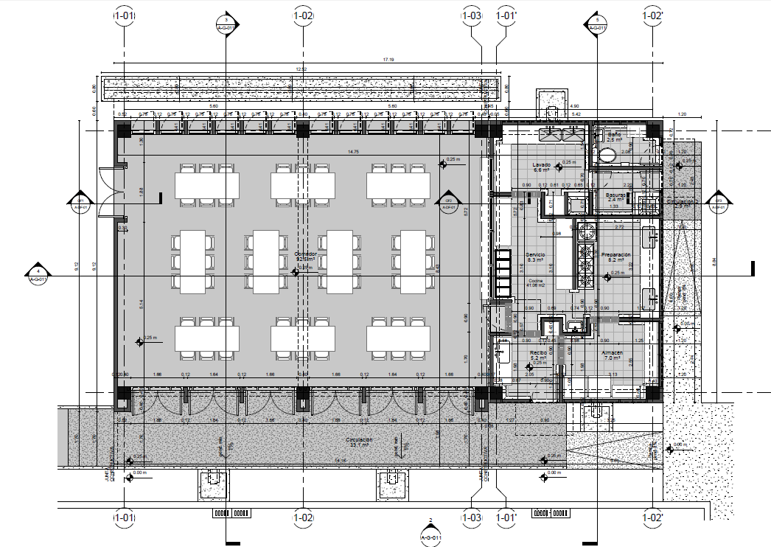
Circulación | 25.25
Estructura, muros ,ductos y voladizos | 16.92
Subtotal comedor | 137.4
Recibo | 4.14
Almacén | 6.76
Preparación | 8.3
Servicio | 9.55
Lavado | 7.11
Basuras | 2.93
Baño | 2.54
circulacion | 3.8
Estructura, muros ,ductos y voladizos | 6.38
Subtotal cocina | 51.51
Total modulo 1 | 188.91

Modulo 2A - AULAS BASICA/MEDIA (m2) |  | PLANTA ARQUITECTÓNICA
Aula basica/media | 69.14
Aula basica/media | 69.14
Circulación | 34.09
Estructura, muros ,ductos y voladizos | 25.63
Total modulo 2A | 198.00

Modulo 2B AULA BASICA MEDIA (m2)
Aula basica/media | 70.63
Circulación | 17.62
Estructura, muros ,ductos y voladizos | 14.47
Total modulo 2B | 102.72

Modulo 3 - AULA PREESCOLAR (m2)
Aula preescolar + deposito | 49.18
Baño movilidad reducida | 3.96
Baños | 14.52
Circulación | 18.65
Estructura, muros ,ductos y voladizos | 16.41
Total modulo 3 | 102.72

Modulo 4A BAÑOS - SALON PROFESORES (m2)
Area administrativa | 17
Baños Hombres | 13.98
Baños Mujeres | 14.7
Baños movilidad reducida | 3.84
Cuarto técnico | 2.4
Circulación | 21.33
Estructura, muros ,ductos y voladizos | 16.21
Total modulo 4A | 89.46

Modulo 4B - BAÑOS (m2)
Baño Hombres | 10.06
Baño Mujeres | 10.06
Baño movilidad reducida | 3.84
Cuarto técnico | 1.6
Circulación | 17.88
Estructura, muros ,ductos y voladizos | 11.32
Total modulo 4B | 54.76

total circulaciones colegio | 69.03
total estructura y muros colegio | 55.92
AREA TOTAL COLEGIO | 381.09

